关系图
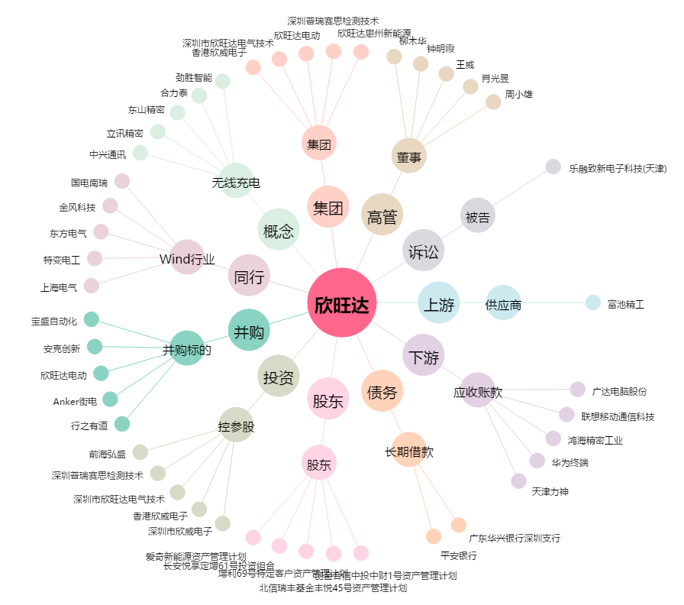
欣旺达[300207.SZ] - 关系概览图

